发现一期问题
问题描述 | 截图 | Issue编号
新建预案页面，必填栏位（行政单位，领导席，领导调度室）置空，点击保存无提示 | 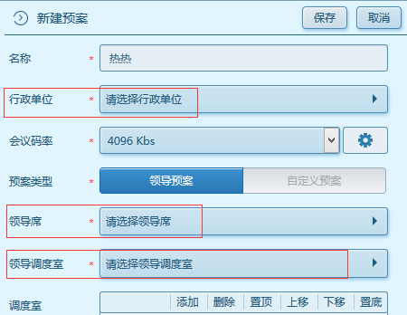
页面右上方个人头像图标和设置图标，点击无反应
筛选状态和显示状态应该保持文字一致 选择状态“推送中”搜索，搜索结果显示状态为“已推送” | 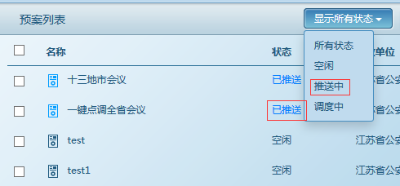
账号退出后登录出现 确定该账号无其他人登录 | 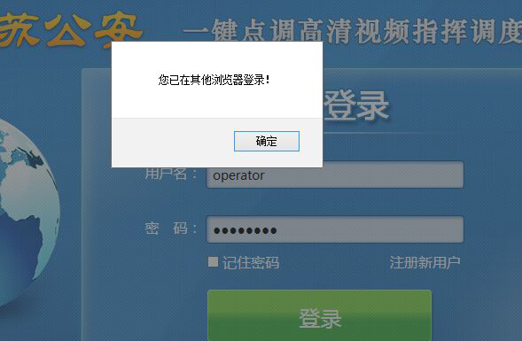
领导登录，点击预案， 根据区域筛选终端功能未实现
操作员登录，用户列表：姓名显示用户名
预案列表，针对一个会议多个操作员协作，其中一个操作员推送预案，另外一个操作员看到显示重复的预案 | 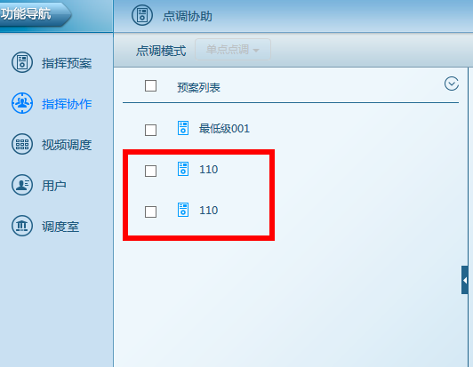
1.操作员开启点调->页面没有及时刷新，连续开启点调，确定强拆终端后直接退出会议 2.连续点开启点调，无法开启会议
会议关闭后预案列表状态不更新导致一直无法修改预案 | 